Sheet1
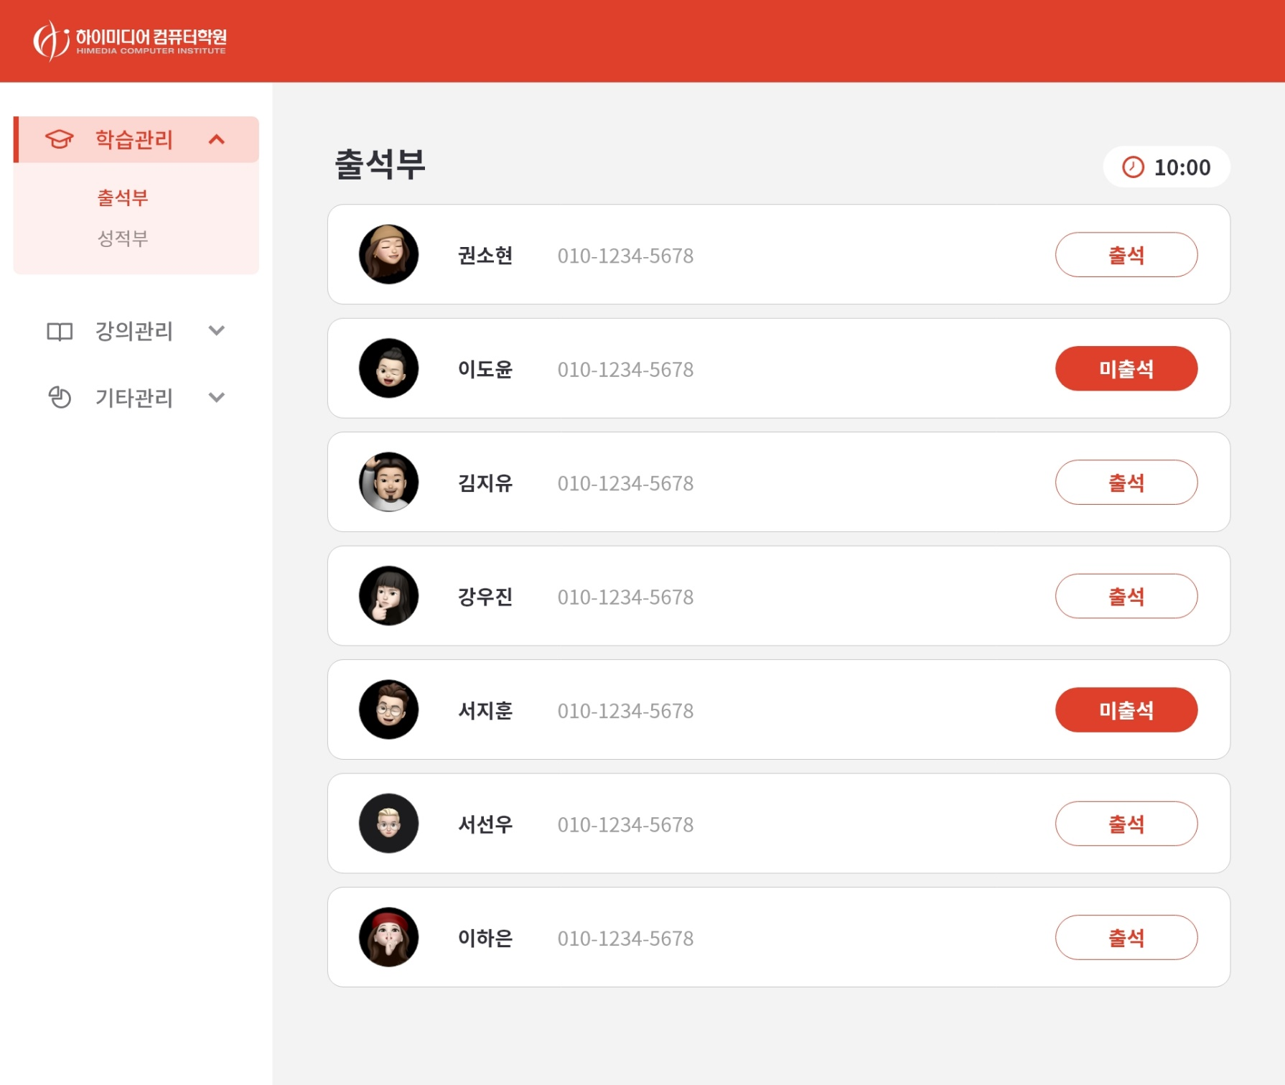
LMS 학습관리시스템 - 하이미디어(판교점) | < 카테고리 > 학습관리 ▶ 출석부, 성적부 강의관리 ▶ 강좌설정, 모집설정 기타관리 ▶ 반편성관리, 사용자/조직관리
와이어프레임 - 권소현
 | 학습관리 출석부

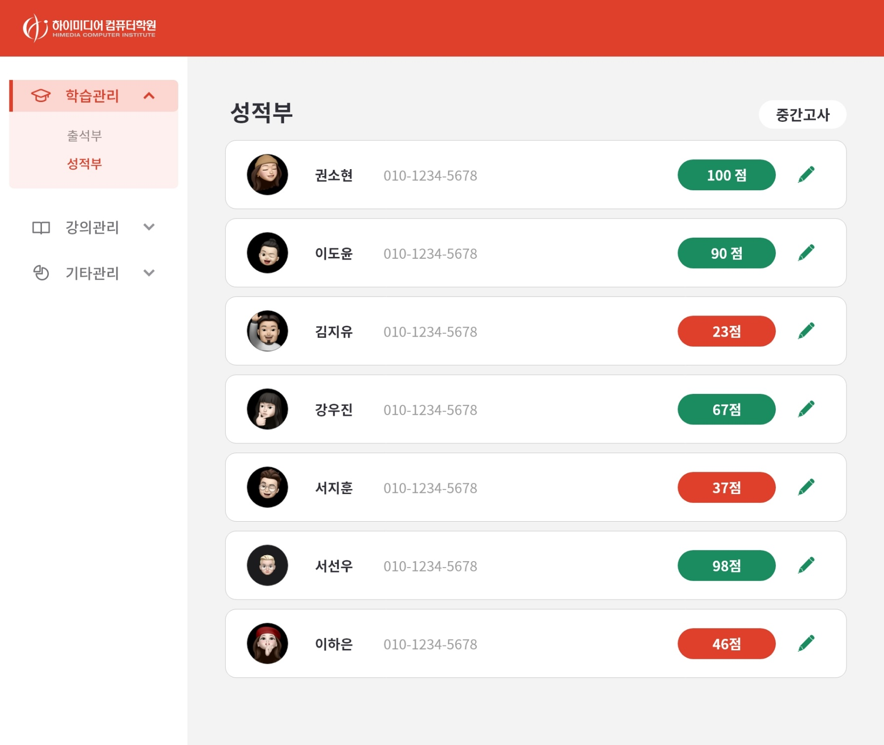
 | 학습관리 성적부

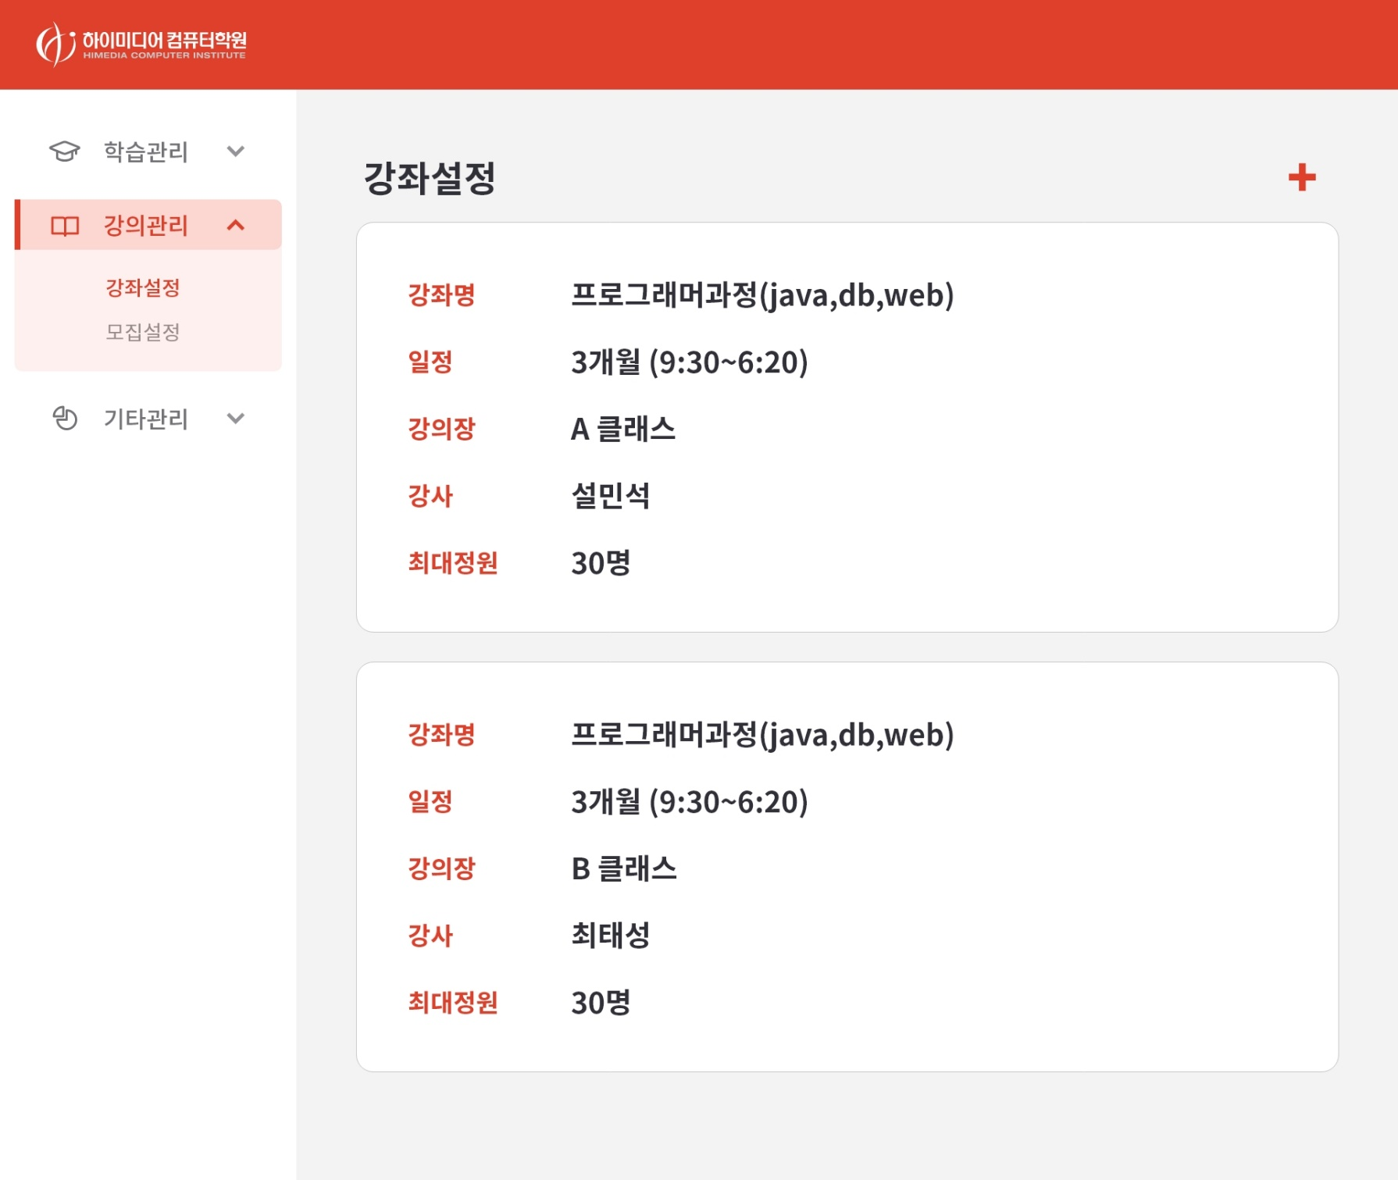
 | 강의관리 강좌설정

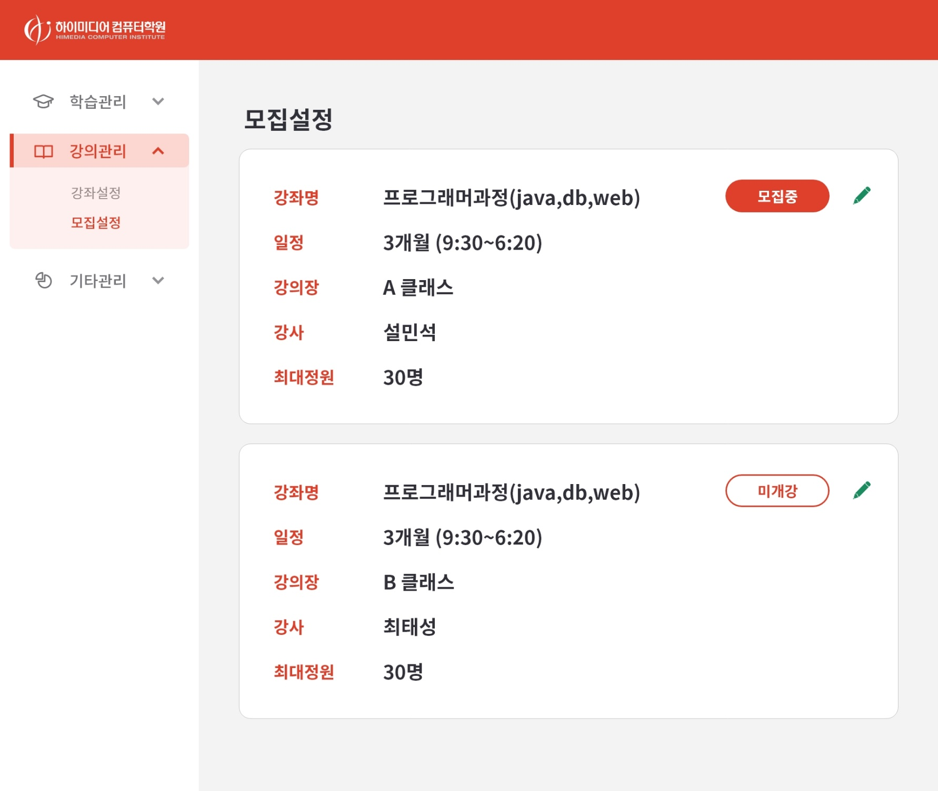
 | 강의관리 모집설정

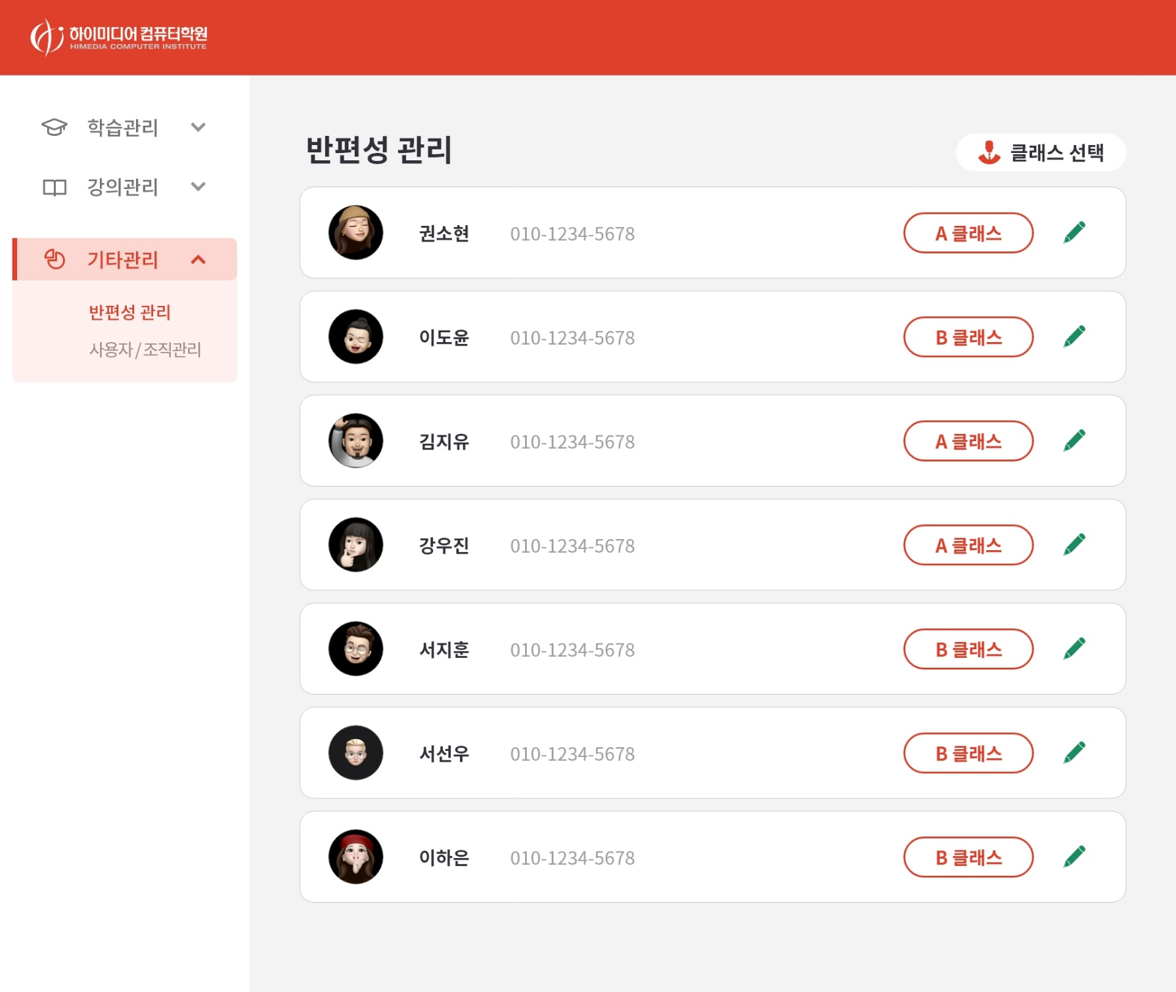
 | 기타관리 반편성 관리

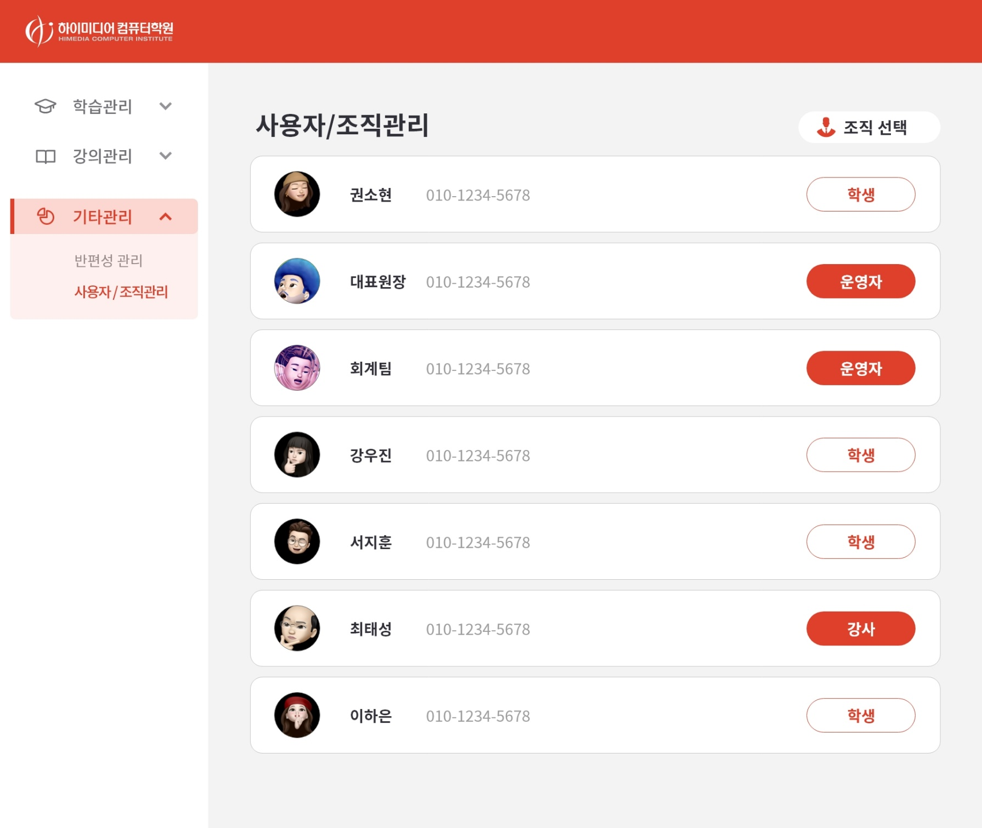
 | 기타관리 사용자/조직관리

